Sheet1
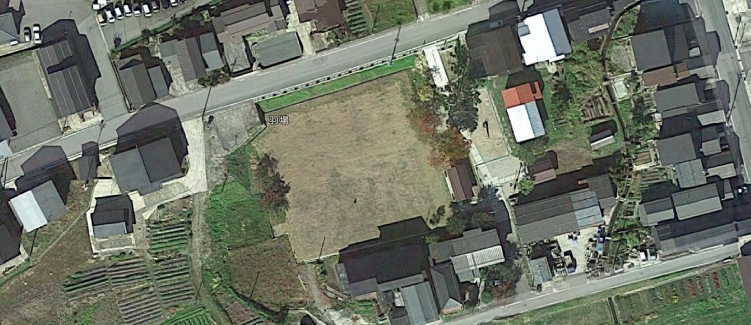
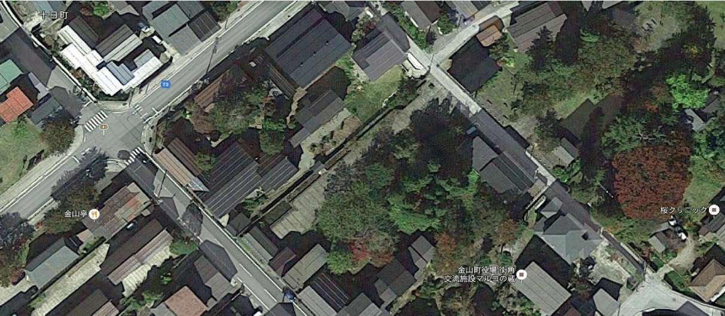
⑴八幡公園 （0.42ha） | ⑷金山川河川公園 (3.44ha)
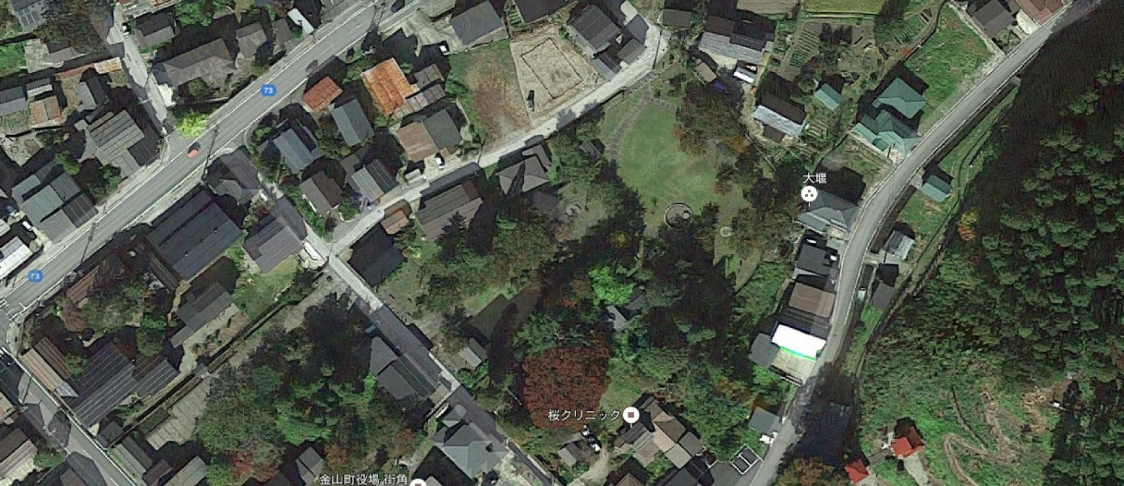
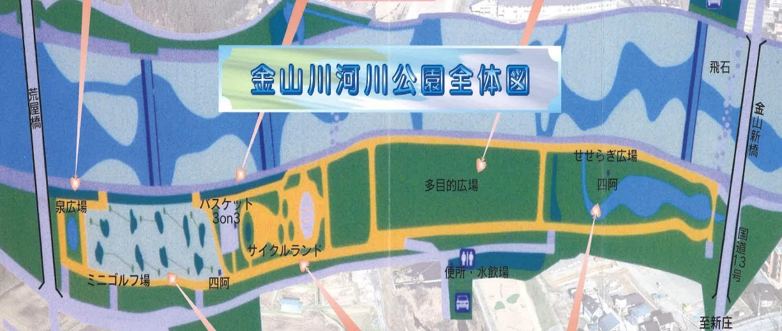

⑵大柳公園 (0.21ha) | ⑸大堰公園 (0.25ha)
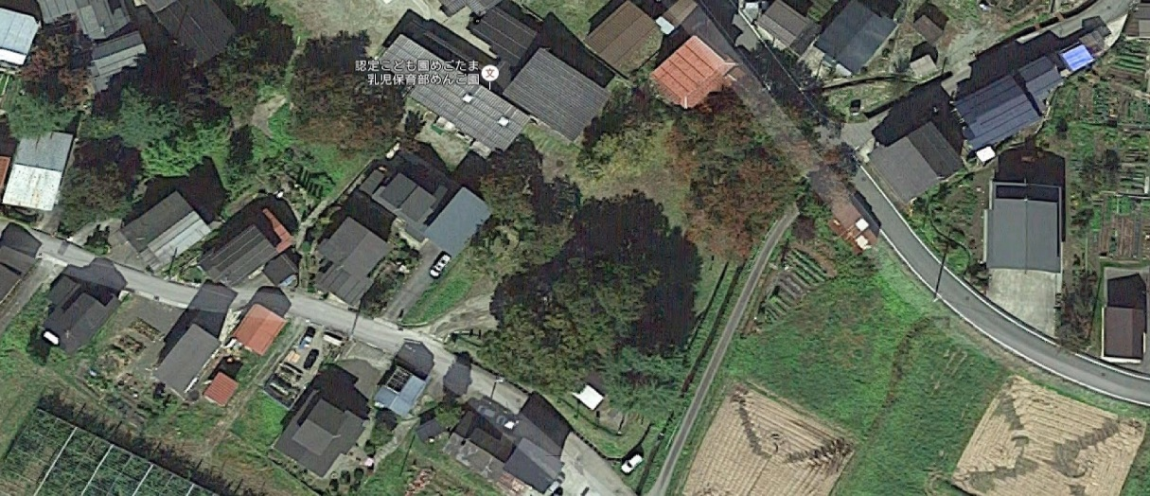
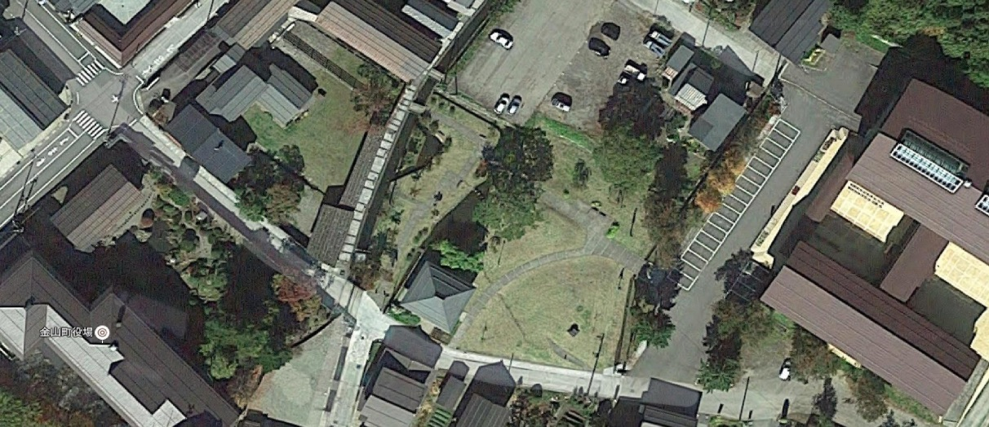

⑶羽場児童公園 (0.29ha) | ⑹金山町街並み交流広場 (0.13ha)

